Semáforo
Registros COVID-19, del 19 de marzo al 1 de abril del 2021 *

Datos actualizados al 02 de marzo del 2021 a las 12:00:00 a.m.

Código departamento | Código municipio | Departamento | Municipio | Proyecciones preliminares, de Población INE | Total de tamizajes | Casos confirmados | Tasa por 100K Habitantes | Tasa Pruebas por 1000 | % de Positividad | Puntaje total | semaforo
TOTAL NACIONAL |  |  |  | 17109746 | 120166 | 17419 | 101.80747277 | 0.50 | 14.496
1 | 1 | GUATEMALA | GUATEMALA | 1204964 | 33341 | 3196 | 265.24 | 1.98 | 9.59 | 6.5 | >5 y <=7.5 | Total de municipios según color
1 | 2 | GUATEMALA | SANTA CATARINA PINULA | 86980 | 1457 | 286 | 328.81 | 1.20 | 19.63 | 7.5 | >5 y <=7.5 | Amarillo | Naranja | Rojo
1 | 3 | GUATEMALA | SAN JOSÉ PINULA | 89001 | 1171 | 179 | 201.12 | 0.94 | 15.29 | 7.5 | >5 y <=7.5 | 114 | 116 | 110
1 | 4 | GUATEMALA | SAN JOSÉ DEL GOLFO | 8409 | 74 | 15 | 178.38 | 0.63 | 20.27 | 8 | >7.5 y <=10
1 | 5 | GUATEMALA | PALENCIA | 74517 | 583 | 118 | 158.35 | 0.56 | 20.24 | 8.5 | >7.5 y <=10
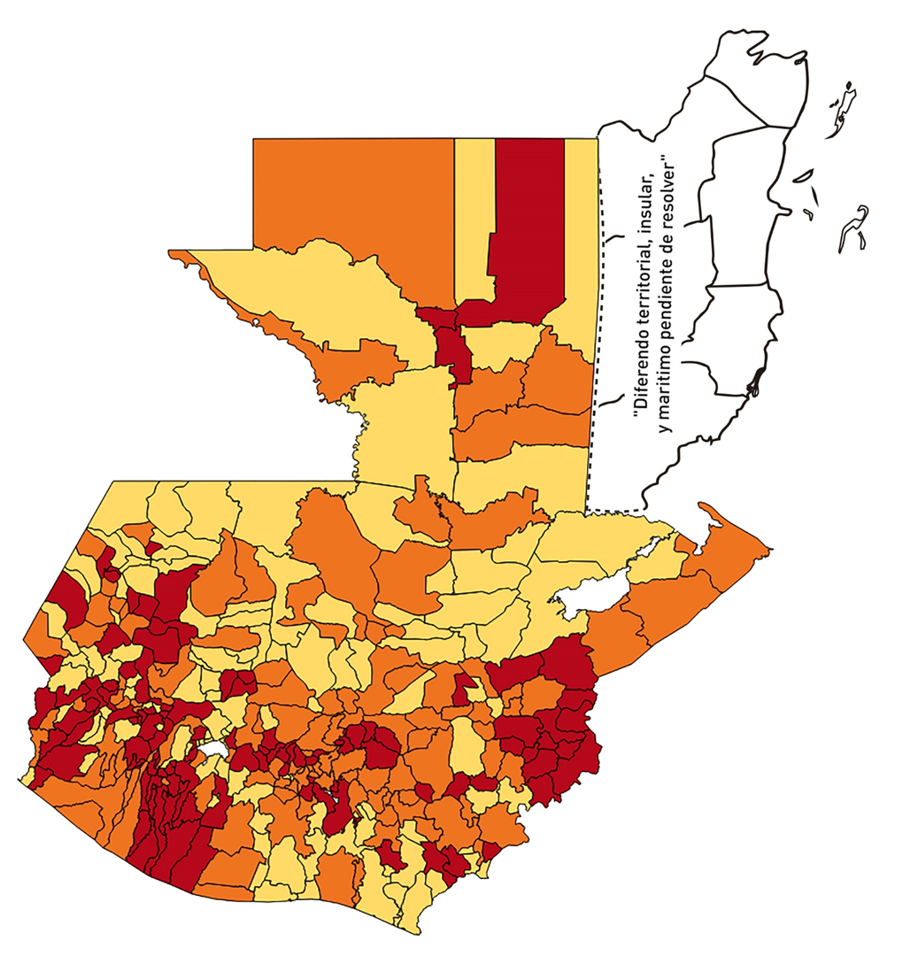
1 | 6 | GUATEMALA | CHINAUTLA | 123356 | 945 | 241 | 195.37 | 0.55 | 25.5 | 9.5 | >7.5 y <=10
1 | 7 | GUATEMALA | SAN PEDRO AYAMPUC | 66926 | 324 | 59 | 88.16 | 0.35 | 18.21 | 9 | >7.5 y <=10
1 | 8 | GUATEMALA | MIXCO | 507220 | 6347 | 1169 | 230.47 | 0.89 | 18.42 | 7.5 | >5 y <=7.5
1 | 9 | GUATEMALA | SAN PEDRO SACATEPÉQUEZ | 55723 | 192 | 49 | 87.93 | 0.25 | 25.52 | 10 | >7.5 y <=10
1 | 10 | GUATEMALA | SAN JUAN SACATEPÉQUEZ | 281520 | 1659 | 206 | 73.17 | 0.42 | 12.42 | 7.5 | >5 y <=7.5
1 | 11 | GUATEMALA | SAN RAYMUNDO | 38739 | 148 | 19 | 49.05 | 0.27 | 12.84 | 7 | >5 y <=7.5
1 | 12 | GUATEMALA | CHUARRANCHO | 16872 | 185 | 12 | 71.12 | 0.78 | 6.49 | 7 | >5 y <=7.5
1 | 13 | GUATEMALA | FRAIJANES | 62906 | 1154 | 182 | 289.32 | 1.31 | 15.77 | 7.5 | >5 y <=7.5
1 | 14 | GUATEMALA | AMATITLÁN | 150322 | 821 | 91 | 60.54 | 0.39 | 11.08 | 8 | >7.5 y <=10
1 | 15 | GUATEMALA | VILLA NUEVA | 475373 | 3396 | 470 | 98.87 | 0.51 | 13.84 | 7.5 | >5 y <=7.5
1 | 16 | GUATEMALA | VILLA CANALES | 166831 | 848 | 162 | 97.1 | 0.36 | 19.1 | 9 | >7.5 y <=10
1 | 17 | GUATEMALA | SAN MIGUEL PETAPA | 148250 | 967 | 177 | 119.39 | 0.47 | 18.3 | 8.5 | >7.5 y <=10
2 | 1 | EL PROGRESO | GUASTATOYA | 27201 | 421 | 68 | 249.99 | 1.11 | 16.15 | 7.5 | >5 y <=7.5
2 | 2 | EL PROGRESO | MORAZÁN | 12639 | 83 | 3 | 23.74 | 0.47 | 3.61 | 4.5 | >2.5 y <=5
2 | 3 | EL PROGRESO | SAN AGUSTÍN ACASAGUASTLÁN | 55039 | 160 | 20 | 36.34 | 0.21 | 12.5 | 7 | >5 y <=7.5
2 | 4 | EL PROGRESO | SAN CRISTÓBAL ACASAGUASTLÁN | 7939 | 69 | 13 | 163.75 | 0.62 | 18.84 | 8 | >7.5 y <=10
2 | 5 | EL PROGRESO | EL JÍCARO | 13509 | 202 | 35 | 259.09 | 1.07 | 17.33 | 7.5 | >5 y <=7.5
2 | 6 | EL PROGRESO | SANSARE | 13602 | 140 | 13 | 95.57 | 0.74 | 9.29 | 7 | >5 y <=7.5
2 | 7 | EL PROGRESO | SANARATE | 42203 | 896 | 60 | 142.17 | 1.52 | 6.7 | 6.5 | >5 y <=7.5
2 | 8 | EL PROGRESO | SAN ANTONIO LA PAZ | 22256 | 108 | 16 | 71.89 | 0.35 | 14.81 | 8 | >7.5 y <=10
3 | 1 | SACATEPEQUEZ | ANTIGUA GUATEMALA | 59091 | 1645 | 214 | 362.15 | 1.99 | 13.01 | 6.5 | >5 y <=7.5
3 | 2 | SACATEPEQUEZ | JOCOTENANGO | 23492 | 383 | 62 | 263.92 | 1.16 | 16.19 | 7.5 | >5 y <=7.5
3 | 3 | SACATEPEQUEZ | PASTORES | 19661 | 411 | 90 | 457.76 | 1.49 | 21.9 | 7.5 | >5 y <=7.5
3 | 4 | SACATEPEQUEZ | SUMPANGO | 46082 | 181 | 35 | 75.95 | 0.28 | 19.34 | 9 | >7.5 y <=10
3 | 5 | SACATEPEQUEZ | SANTO DOMINGO XENACOJ | 14455 | 32 | 4 | 27.67 | 0.16 | 12.5 | 7 | >5 y <=7.5
3 | 6 | SACATEPEQUEZ | SANTIAGO SACATEPÉQUEZ | 36982 | 204 | 48 | 129.79 | 0.39 | 23.53 | 9 | >7.5 y <=10
3 | 7 | SACATEPEQUEZ | SAN BARTOLOMÉ MILPAS ALTAS | 8642 | 70 | 6 | 69.43 | 0.58 | 8.57 | 7.5 | >5 y <=7.5
3 | 8 | SACATEPEQUEZ | SAN LUCAS SACATEPÉQUEZ | 28819 | 530 | 93 | 322.7 | 1.31 | 17.55 | 7.5 | >5 y <=7.5
3 | 9 | SACATEPEQUEZ | SANTA LUCÍA MILPAS ALTAS | 17422 | 224 | 16 | 91.84 | 0.92 | 7.14 | 6.5 | >5 y <=7.5
3 | 10 | SACATEPEQUEZ | MAGDALENA MILPAS ALTAS | 12766 | 58 | 8 | 62.67 | 0.32 | 13.79 | 8 | >7.5 y <=10
3 | 11 | SACATEPEQUEZ | SANTA MARÍA DE JESÚS | 26769 | 65 | 15 | 56.03 | 0.17 | 23.08 | 9 | >7.5 y <=10
3 | 12 | SACATEPEQUEZ | CIUDAD VIEJA | 41010 | 231 | 22 | 53.65 | 0.40 | 9.52 | 6.5 | >5 y <=7.5
3 | 13 | SACATEPEQUEZ | SAN MIGUEL DUEÑAS | 15562 | 67 | 8 | 51.41 | 0.31 | 11.94 | 7 | >5 y <=7.5
3 | 14 | SACATEPEQUEZ | ALOTENANGO | 28129 | 125 | 11 | 39.11 | 0.32 | 8.8 | 7 | >5 y <=7.5
3 | 15 | SACATEPEQUEZ | SAN ANTONIO AGUAS CALIENTES | 12716 | 73 | 3 | 23.59 | 0.41 | 4.11 | 4.5 | >2.5 y <=5
3 | 16 | SACATEPEQUEZ | SANTA CATARINA BARAHONA | 4569 | 15 | 0 | 0 | 0.23 | 0 | 4 | >2.5 y <=5
4 | 1 | CHIMALTENANGO | CHIMALTENANGO | 114720 | 653 | 134 | 116.81 | 0.41 | 20.52 | 8.5 | >7.5 y <=10
4 | 2 | CHIMALTENANGO | SAN JOSÉ POAQUIL | 33454 | 36 | 0 | 0 | 0.08 | 0 | 4 | >2.5 y <=5
4 | 3 | CHIMALTENANGO | SAN MARTÍN JILOTEPEQUE | 93517 | 178 | 20 | 21.39 | 0.14 | 11.24 | 6 | >5 y <=7.5
4 | 4 | CHIMALTENANGO | SAN JUAN COMALAPA | 59505 | 105 | 16 | 26.89 | 0.13 | 15.24 | 8 | >7.5 y <=10
4 | 5 | CHIMALTENANGO | SANTA APOLONIA | 23464 | 73 | 10 | 42.62 | 0.22 | 13.7 | 7 | >5 y <=7.5
4 | 6 | CHIMALTENANGO | TECPÁN GUATEMALA | 110891 | 154 | 26 | 23.45 | 0.10 | 16.88 | 7 | >5 y <=7.5
4 | 7 | CHIMALTENANGO | PATZÚN | 70685 | 117 | 24 | 33.95 | 0.12 | 20.51 | 8 | >7.5 y <=10
4 | 8 | CHIMALTENANGO | POCHUTA | 11116 | 6 | 0 | 0 | 0.04 | 0 | 4 | >2.5 y <=5
4 | 9 | CHIMALTENANGO | PATZICÍA | 40104 | 108 | 37 | 92.26 | 0.19 | 34.26 | 10 | >7.5 y <=10
4 | 10 | CHIMALTENANGO | SANTA CRUZ BALANYÁ | 10815 | 65 | 12 | 110.96 | 0.43 | 18.46 | 8.5 | >7.5 y <=10
4 | 11 | CHIMALTENANGO | ACATENANGO | 28417 | 84 | 5 | 17.6 | 0.21 | 5.95 | 6 | >5 y <=7.5
4 | 12 | CHIMALTENANGO | YEPOCAPA | 42153 | 56 | 5 | 11.86 | 0.09 | 8.93 | 5 | >2.5 y <=5
4 | 13 | CHIMALTENANGO | SAN ANDRÉS ITZAPA | 35087 | 66 | 8 | 22.8 | 0.13 | 12.12 | 6 | >5 y <=7.5
4 | 14 | CHIMALTENANGO | PARRAMOS | 20163 | 101 | 17 | 84.31 | 0.36 | 16.83 | 9 | >7.5 y <=10
4 | 15 | CHIMALTENANGO | ZARAGOZA | 29077 | 118 | 21 | 72.22 | 0.29 | 17.8 | 9 | >7.5 y <=10
4 | 16 | CHIMALTENANGO | EL TEJAR | 23198 | 92 | 13 | 56.04 | 0.28 | 14.13 | 8 | >7.5 y <=10
5 | 1 | ESCUINTLA | ESCUINTLA | 168193 | 1542 | 86 | 51.13 | 0.65 | 5.58 | 6 | >5 y <=7.5
5 | 2 | ESCUINTLA | SANTA LUCÍA COTZUMALGUAPA | 125854 | 975 | 47 | 37.34 | 0.55 | 4.82 | 5.5 | >5 y <=7.5
5 | 3 | ESCUINTLA | LA DEMOCRACIA | 25703 | 35 | 0 | 0 | 0.10 | 0 | 4 | >2.5 y <=5
5 | 4 | ESCUINTLA | SIQUINALÁ | 25993 | 243 | 7 | 26.93 | 0.67 | 2.88 | 5 | >2.5 y <=5
5 | 5 | ESCUINTLA | MASAGUA | 48002 | 254 | 2 | 4.17 | 0.38 | 0.79 | 4 | >2.5 y <=5
5 | 6 | ESCUINTLA | TIQUISATE | 63422 | 517 | 84 | 132.45 | 0.58 | 16.25 | 8.5 | >7.5 y <=10
5 | 7 | ESCUINTLA | LA GOMERA | 52114 | 124 | 8 | 15.35 | 0.17 | 6.45 | 6 | >5 y <=7.5
5 | 8 | ESCUINTLA | GUANAGAZAPA | 17361 | 94 | 0 | 0 | 0.39 | 0 | 4 | >2.5 y <=5
5 | 9 | ESCUINTLA | PUERTO DE SAN JOSÉ | 67326 | 340 | 16 | 23.76 | 0.36 | 4.71 | 5 | >2.5 y <=5
5 | 10 | ESCUINTLA | IZTAPA | 20096 | 53 | 0 | 0 | 0.19 | 0 | 4 | >2.5 y <=5
5 | 11 | ESCUINTLA | PALÍN | 71172 | 154 | 16 | 22.48 | 0.15 | 10.39 | 6 | >5 y <=7.5
5 | 12 | ESCUINTLA | SAN VICENTE PACAYA | 18172 | 494 | 2 | 11.01 | 1.94 | 0.4 | 2.5 | >=0.5 y <=2.5
5 | 13 | ESCUINTLA | NUEVA CONCEPCIÓN | 81233 | 203 | 41 | 50.47 | 0.18 | 20.2 | 8 | >7.5 y <=10
5 | 14 | ESCUINTLA | SIPACATE | 17838 | 183 | 18 | 100.91 | 0.73 | 9.84 | 7 | >5 y <=7.5
6 | 1 | SANTA ROSA | CUILAPA | 46974 | 198 | 10 | 21.29 | 0.30 | 5.05 | 6 | >5 y <=7.5
6 | 2 | SANTA ROSA | BARBERENA | 61079 | 361 | 13 | 21.28 | 0.42 | 3.6 | 4.5 | >2.5 y <=5
6 | 3 | SANTA ROSA | SANTA ROSA DE LIMA | 21415 | 174 | 8 | 37.36 | 0.58 | 4.6 | 5.5 | >5 y <=7.5
6 | 4 | SANTA ROSA | CASILLAS | 26059 | 142 | 12 | 46.05 | 0.39 | 8.45 | 7 | >5 y <=7.5
6 | 5 | SANTA ROSA | SAN RAFAEL LAS FLORES | 13850 | 189 | 8 | 57.76 | 0.97 | 4.23 | 5.5 | >5 y <=7.5
6 | 6 | SANTA ROSA | ORATORIO | 27115 | 70 | 0 | 0 | 0.18 | 0 | 4 | >2.5 y <=5
6 | 7 | SANTA ROSA | SAN JUAN TECUACO | 12825 | 19 | 0 | 0 | 0.11 | 0 | 4 | >2.5 y <=5
6 | 8 | SANTA ROSA | CHIQUIMULILLA | 64871 | 402 | 9 | 13.87 | 0.44 | 2.24 | 3.5 | >2.5 y <=5
6 | 9 | SANTA ROSA | TAXISCO | 36751 | 126 | 10 | 27.21 | 0.24 | 7.94 | 7 | >5 y <=7.5
6 | 10 | SANTA ROSA | SANTA MARÍA IXHUATÁN | 26721 | 121 | 17 | 63.62 | 0.32 | 14.05 | 8 | >7.5 y <=10
6 | 11 | SANTA ROSA | GUAZACAPÁN | 22197 | 21 | 5 | 22.53 | 0.07 | 23.81 | 7 | >5 y <=7.5
6 | 12 | SANTA ROSA | SANTA CRUZ NARANJO | 17875 | 28 | 0 | 0 | 0.11 | 0 | 4 | >2.5 y <=5
6 | 13 | SANTA ROSA | PUEBLO NUEVO VIÑAS | 29418 | 42 | 4 | 13.6 | 0.10 | 9.52 | 5 | >2.5 y <=5
6 | 14 | SANTA ROSA | NUEVA SANTA ROSA | 39286 | 188 | 13 | 33.09 | 0.34 | 6.91 | 7 | >5 y <=7.5
7 | 1 | SOLOLA | SOLOLÁ | 99934 | 547 | 22 | 22.01 | 0.39 | 4.02 | 5 | >2.5 y <=5
7 | 2 | SOLOLA | SAN JOSÉ CHACAYÁ | 5220 | 19 | 0 | 0 | 0.26 | 0 | 4 | >2.5 y <=5
7 | 3 | SOLOLA | SANTA MARÍA VISITACIÓN | 2602 | 0 | 0 | 0 | 0.00 | 0 | 4 | >2.5 y <=5
7 | 4 | SOLOLA | SANTA LUCÍA UTATLÁN | 21790 | 61 | 20 | 91.79 | 0.20 | 32.79 | 10 | >7.5 y <=10
7 | 5 | SOLOLA | NAHUALÁ | 93541 | 113 | 16 | 17.1 | 0.09 | 14.16 | 6 | >5 y <=7.5
7 | 6 | SOLOLA | SANTA CATARINA IXTAHUACÁN | 61274 | 65 | 2 | 3.26 | 0.08 | 3.08 | 4 | >2.5 y <=5
7 | 7 | SOLOLA | SANTA CLARA LA LAGUNA | 10340 | 16 | 4 | 38.68 | 0.11 | 25 | 8 | >7.5 y <=10
7 | 8 | SOLOLA | CONCEPCIÓN | 7214 | 30 | 0 | 0 | 0.30 | 0 | 4 | >2.5 y <=5
7 | 9 | SOLOLA | SAN ANDRÉS SEMETABAJ | 14861 | 147 | 58 | 390.28 | 0.71 | 39.46 | 9 | >7.5 y <=10
7 | 10 | SOLOLA | PANAJACHEL | 16101 | 123 | 4 | 24.84 | 0.55 | 3.25 | 4.5 | >2.5 y <=5
7 | 11 | SOLOLA | SANTA CATARINA PALOPÓ | 4882 | 0 | 0 | 0 | 0.00 | 0 | 4 | >2.5 y <=5
7 | 12 | SOLOLA | SAN ANTONIO PALOPÓ | 15752 | 7 | 2 | 12.7 | 0.03 | 28.57 | 7 | >5 y <=7.5
7 | 13 | SOLOLA | SAN LUCAS TOLIMÁN | 31805 | 27 | 2 | 6.29 | 0.06 | 7.41 | 5 | >2.5 y <=5
7 | 14 | SOLOLA | SANTA CRUZ LA LAGUNA | 7894 | 12 | 0 | 0 | 0.11 | 0 | 4 | >2.5 y <=5
7 | 15 | SOLOLA | SAN PABLO LA LAGUNA | 8004 | 7 | 0 | 0 | 0.06 | 0 | 4 | >2.5 y <=5
7 | 16 | SOLOLA | SAN MARCOS LA LAGUNA | 2944 | 0 | 0 | 0 | 0.00 | 0 | 4 | >2.5 y <=5
7 | 17 | SOLOLA | SAN JUAN LA LAGUNA | 13400 | 24 | 6 | 44.78 | 0.13 | 25 | 8 | >7.5 y <=10
7 | 18 | SOLOLA | SAN PEDRO LA LAGUNA | 11828 | 266 | 9 | 76.09 | 1.61 | 3.38 | 5.5 | >5 y <=7.5
7 | 19 | SOLOLA | SANTIAGO ATITLÁN | 44854 | 80 | 2 | 4.46 | 0.13 | 2.5 | 4 | >2.5 y <=5
8 | 1 | TOTONICAPAN | TOTONICAPÁN | 118960 | 1197 | 231 | 194.18 | 0.72 | 19.3 | 8 | >7.5 y <=10
8 | 2 | TOTONICAPAN | SAN CRISTÓBAL TOTONICAPÁN | 42937 | 272 | 47 | 109.46 | 0.45 | 17.28 | 8.5 | >7.5 y <=10
8 | 3 | TOTONICAPAN | SAN FRANCISCO EL ALTO | 65521 | 175 | 22 | 33.58 | 0.19 | 12.57 | 7 | >5 y <=7.5
8 | 4 | TOTONICAPAN | SAN ANDRÉS XECUL | 29849 | 45 | 2 | 6.7 | 0.11 | 4.44 | 4 | >2.5 y <=5
8 | 5 | TOTONICAPAN | MOMOSTENANGO | 139552 | 399 | 36 | 25.8 | 0.20 | 9.02 | 7 | >5 y <=7.5
8 | 6 | TOTONICAPAN | SANTA MARÍA CHIQUIMULA | 58918 | 18 | 0 | 0 | 0.02 | 0 | 4 | >2.5 y <=5
8 | 7 | TOTONICAPAN | SANTA LUCÍA LA REFORMA | 25668 | 2 | 0 | 0 | 0.01 | 0 | 4 | >2.5 y <=5
8 | 8 | TOTONICAPAN | SAN BARTOLO | 12459 | 44 | 6 | 48.16 | 0.25 | 13.64 | 7 | >5 y <=7.5
9 | 1 | QUETZALTENANGO | QUETZALTENANGO | 200491 | 3370 | 934 | 465.86 | 1.20 | 27.72 | 8.5 | >7.5 y <=10
9 | 2 | QUETZALTENANGO | SALCAJÁ | 21222 | 293 | 106 | 499.48 | 0.99 | 36.18 | 8.5 | >7.5 y <=10
...

